Практическая работа 3
Практическая работа 3:
«Создание формул, содержащих встроенную функцию, в Excel»

Пример функций. 1 аргумент
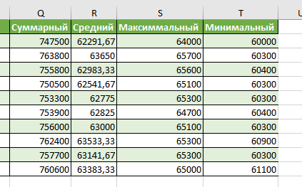
Фамилия | И. | О. | Январь | Февраль | Март | Апрель | Май | Июнь | Июль | Август | Сентябрь | Октябрь | Ноябрь | Декабрь | Суммарный | Средний | Максимальный | Минимальный
Иванов | И. | О. | 60000 | 60200 | 62600 | 61600 | 64000 | 63800 | 60700 | 63800 | 62400 | 63600 | 62800 | 62000
Петров | П. | О. | 60300 | 61700 | 64600 | 63300 | 61900 | 64900 | 65700 | 64300 | 63800 | 62800 | 65700 | 64800
Сидоров | С. | О. | 60900 | 61000 | 62800 | 65500 | 65400 | 65600 | 64700 | 61600 | 60400 | 61600 | 63600 | 62700
Козлов | К. | О. | 61300 | 63200 | 63100 | 63900 | 60600 | 60900 | 61400 | 64100 | 61500 | 65100 | 60300 | 65100
Смирнов | С. | О. | 61800 | 62500 | 63800 | 61200 | 64100 | 62000 | 65300 | 60300 | 62800 | 63500 | 64100 | 61900
Морозов | М. | О. | 62100 | 64700 | 60500 | 62300 | 60400 | 62900 | 64500 | 64200 | 63800 | 61900 | 63500 | 63100
Волков | В. | О. | 62800 | 63600 | 64800 | 64200 | 60300 | 65100 | 61300 | 62700 | 63300 | 65000 | 62200 | 60700
Николаев | Н. | О. | 63300 | 63700 | 65300 | 63000 | 62400 | 63400 | 64700 | 62100 | 64000 | 65200 | 60900 | 64400
Федоров | Ф. | О. | 63800 | 62100 | 61800 | 60800 | 64300 | 65100 | 65200 | 65300 | 62600 | 60300 | 65000 | 61400
Соколов | С. | О. | 64400 | 65000 | 61100 | 63500 | 64500 | 64700 | 61600 | 64400 | 61700 | 62200 | 64000 | 63500

Посчитайте для каждого сотрудника его суммарный и средний годовой доход, а так же определите максимум и минимум в полученных за год суммах
Ответы ПОД

Пример функций. 2 аргумента
Возведение в степень =СТЕПЕНЬ() |  |  | Округление числа до определённого знака =ОКРУГЛ() |  |  | Случайное число между =СЛУЧМЕЖДУ()
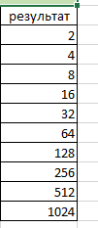
Ответы ПОД
Ответы ПОД
Ответы ПОД
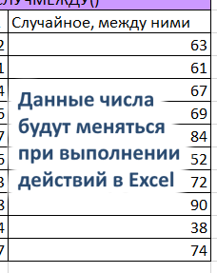
число | степень | результат | число | критерий | результат | Число 1 | Число 2 | Случайное, между ними
2 | 1 |  | 100.12345 | 1 |  | 63 | 72
2 | 2 |  | 110.98765 | 1 |  | 53 | 91
2 | 3 |  | 115.45678 | 2 |  | 55 | 94
2 | 4 |  | 120.65432 | 2 |  | 68 | 76
2 | 5 |  | 130.98765 | 3 |  | 80 | 87
2 | 6 |  | 140.12345 | 3 |  | 30 | 56
2 | 7 |  | 150.56789 | 4 |  | 59 | 83
2 | 8 |  | 160.98765 | 4 |  | 84 | 98
2 | 9 |  | 170.23456 | 5 |  | 35 | 64
2 | 10 |  | 180.65432 | 5 |  | 65 | 77

Ответы ПОД
Ответы ПОД
Используйте функции указанные в ззаголовках таблиц с двумя аргументами для вычисления результирующего столбца в каждом примере
Наибольший Общий Делитель =НОД() |  |  | Наименьшее Общее Кратное =НОК()
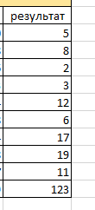
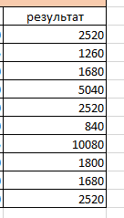
число 1 | число 2 | результат | число 1 | число 2 | результат
15 | 10 |  | 120 | 630
16 | 8 |  | 420 | 315
2 | 6 |  | 240 | 420
9 | 3 |  | 180 | 560
12 | 24 |  | 360 | 280
6 | 18 |  | 840 | 140
17 | 34 |  | 480 | 315
19 | 38 |  | 600 | 180
11 | 77 |  | 240 | 560
123 | 369 |  | 360 | 840

Пример функций. 3 аргумента (1)
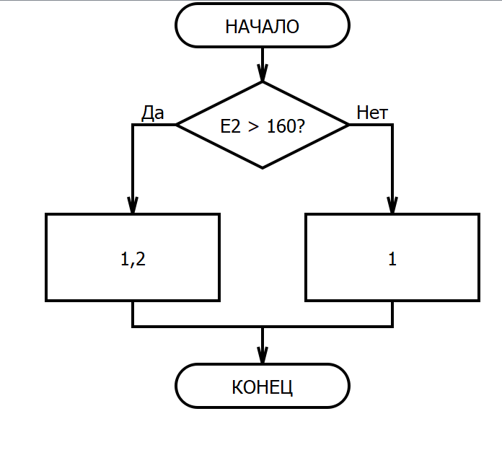
Посчитайте Фонд Оплаты Труда
1) При заполнения столбца Коэффицент, используйте функцию ЕСЛИ укажите, в случае если Отработанное время >160, то Коэффицент равен 1,2, в противном случае 1
2) З = С * ОВ * К
3) Заполните ячейку G22, просуммировав столбец G2:G21
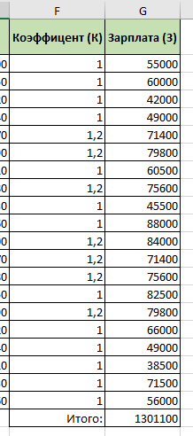
Ответы ПОД
 | ФИО | Должность | Ставка (С) | Отработанное время (ОВ) | Коэффицент (К) | Зарплата (З)
1 | Иванова Александра Сергеевна | Менеджер | 550 | 100
2 | Смирнов Кирилл Дмитриевич | Повар | 400 | 150
3 | Кузнецова Екатерина Николаевна | Кассир | 350 | 120
4 | Попова Максим Иванович | Официант | 350 | 140
5 | Васильев Юлия Алексеевна | Официант | 350 | 170
6 | Петрова Денис Андреевич | Кассир | 350 | 190
7 | Соколов Мария Владимировна | Менеджер | 550 | 110
8 | Михайлова Алексей Сергеевич | Официант | 350 | 180
9 | Федоров Ксения Петровна | Кассир | 350 | 130
10 | Лебедева Ильяна Николаевна | Менеджер | 550 | 160
11 | Козлов Елена Дмитриевна | Официант | 350 | 200
12 | Новиков Михаил Алексеевич | Официант | 350 | 170
13 | Морозова Анна Михайловна | Кассир | 350 | 180
14 | Волкова Даниил Игоревич | Менеджер | 550 | 150
15 | Алексеева Ольга Викторовна | Официант | 350 | 190
16 | Ковалева Артем Павлович | Менеджер | 550 | 120
17 | Николаева София Дмитриевна | Официант | 350 | 140
18 | Борисова Андрей Иванович | Кассир | 350 | 110
19 | Кузьмина Елизавета Александровна | Менеджер | 550 | 130
20 | Соловьев Дмитрий Анатольевич | Кассир | 350 | 160
 |  |  |  |  | Итого:

Пример функций. 3 аргумента (2)
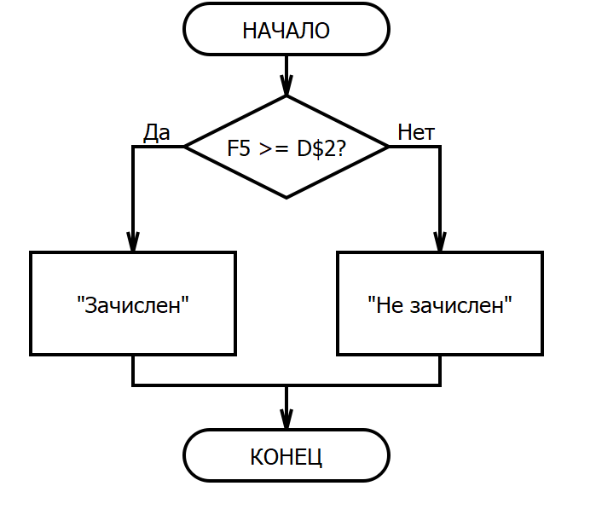
Ответы ПОД
В столбце F5:F19 подсчитайте сумму баллов, набранную каждым абитуриентом
Заполните столбец Итог используя функцию ЕСЛИ:
Если сумма баллов больше либо равна проходному баллу, то выведите Зачислен, в противном случае Не зачислен
при вводе аргумента текст указывается в "кавычках"
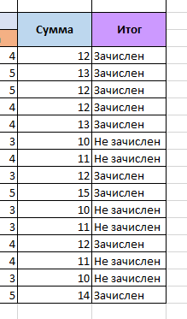
Итоги вступительных экзаменов
проходной балл |  |  | 12
 | Фамилия | Предметы |  |  | Сумма | Итог
 |  | Русский | Математика | Физика
1 | Иванов Александр Сергеевич | 3 | 5 | 4
2 | Смирнова Екатерина Дмитриевна | 4 | 4 | 5
3 | Кузнецов Максим Иванович | 3 | 4 | 5
4 | Попова Анастасия Алексеевна | 5 | 3 | 4
5 | Васильев Даниил Сергеевич | 4 | 5 | 4
6 | Петрова Ольга Николаевна | 4 | 3 | 3
7 | Соколов Артем Иванович | 3 | 4 | 4
8 | Михайлова Елизавета Александровна | 4 | 5 | 3
9 | Федоров Алексей Петрович | 5 | 5 | 5
10 | Лебедева Анна Игоревна | 3 | 4 | 3
11 | Козлова Михаила Дмитриевна | 4 | 4 | 3
12 | Новиков Алиса Максимовна | 5 | 3 | 4
13 | Морозов Илья Андреевич | 3 | 4 | 4
14 | Волкова Екатерина Владимировна | 4 | 3 | 3
15 | Алексеев Иван Павлович | 4 | 5 | 5

Пример функций. 3 аргумента (3)
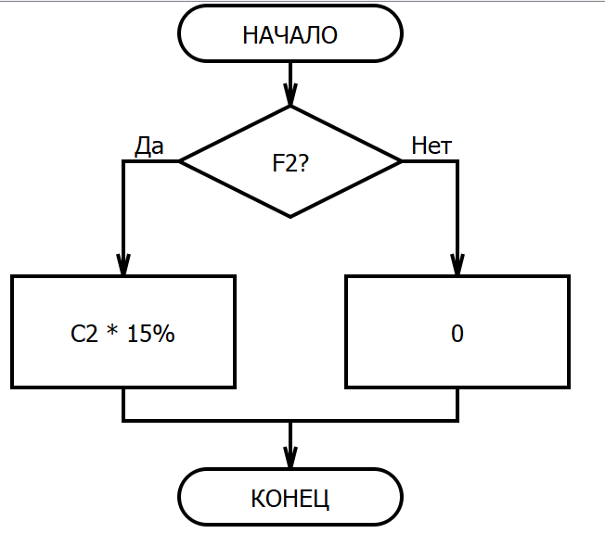
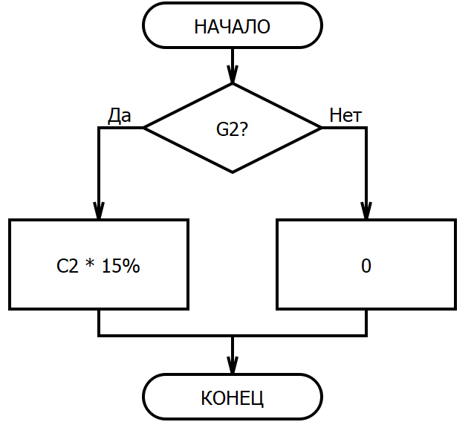
1. Заполните столбец F2:F21 используя функцию ИЛИ что бы проверить условие: стаж больше 10 лет ИЛИ выполнение плана больше 90%
2. Заполните столбец G2:G21 используя функцию И что бы проверить условие: стаж больше 10 лет И выполнение плана больше 90%
3. Заполните столбец H2:H21используя функцию ЕСЛИ и результат столбца F2:F21. Если значение ИСТИНА - выдать премию в размере 15% от Оклада, в противном случае указать значение 0.
4. Заполните столбец I2:I21 используя функцию ЕСЛИ и результат столбца G2:G21. Если значение ИСТИНА - выдать премию в размере 15% от Оклада, в противном случае указать значение 0.
5. Посчитайте Сумму значений столбца H2:H21 в ячейке M17.
6. Посчитайте Сумму значений столбца I2:I21 в ячейке M18.
7. Посчитайте разницу значений ячеек M17 и M18 и укажите её в ячейке M19.
№ | ФИО | Оклад | Стаж | Выполнение плана | Условие ИЛИ выполняется? =ИЛИ() | Условие И выполняется? =И() | Мягкий сценарий выдачии премии | Жёсткий сценарий выдачии премии
1 | Иванов Иван Иванович | 43700 | 19 | 113% | TRUE | TRUE
2 | Смирнова Анастасия Александровна | 70500 | 10 | 97%
3 | Петров Павел Сергеевич | 76400 | 14 | 113%
4 | Сидорова Екатерина Дмитриевна | 62100 | 23 | 76%
5 | Кузнецов Кирилл Владимирович | 67900 | 2 | 104%
6 | Соколова Мария Алексеевна | 88900 | 7 | 89%
7 | Попов Денис Андреевич | 57400 | 16 | 71%
8 | Лебедева Ольга Николаевна | 43100 | 9 | 96%
9 | Козлов Артем Сергеевич | 38700 | 20 | 118%
10 | Новикова Виктория Ивановна | 35200 | 4 | 83%
11 | Морозов Максим Александрович | 83400 | 18 | 109%
12 | Волкова Елена Петровна | 47700 | 11 | 75%
13 | Алексеев Илья Алексеевич | 81300 | 25 | 91%
14 | Зайцева Александра Александровна | 64800 | 6 | 106%
15 | Михайлов Андрей Игоревич | 79100 | 13 | 72%
16 | Федорова Анастасия Ивановна | 33700 | 22 | 99% |  |  |  |  | Итого | Мягкий сценарий
17 | Соловьев Даниил Дмитриевич | 86400 | 15 | 123% |  |  |  |  |  | Жесткий сценарий
18 | Васильева Елизавета Сергеевна | 37400 | 1 | 78% |  |  |  |  |  | Разница
19 | Павлов Артемий Анатольевич | 81300 | 8 | 85%
20 | Гончарова Арина Владимировна | 36000 | 19 | 116%
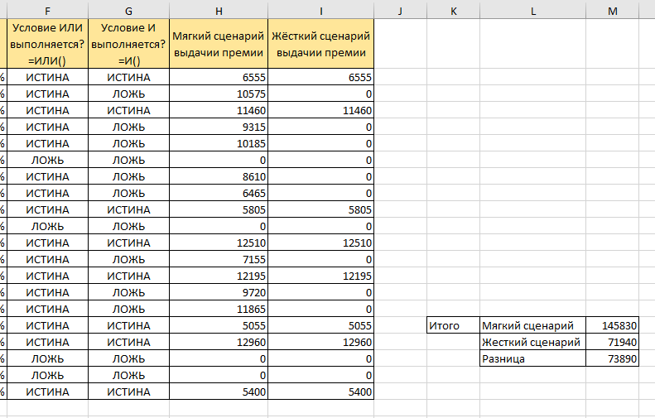
Ответы ПОД

Контакты
Контакты:
Site: ikt1367.ru
YouTube: https://youtube.com/@ikt1367/playlists
RuTube: https://rutube.ru/channel/34716050/playlists
E-mail: YSAniskin@gmail.com
С Уважением, Ярослав Сергеевич

